Imagen
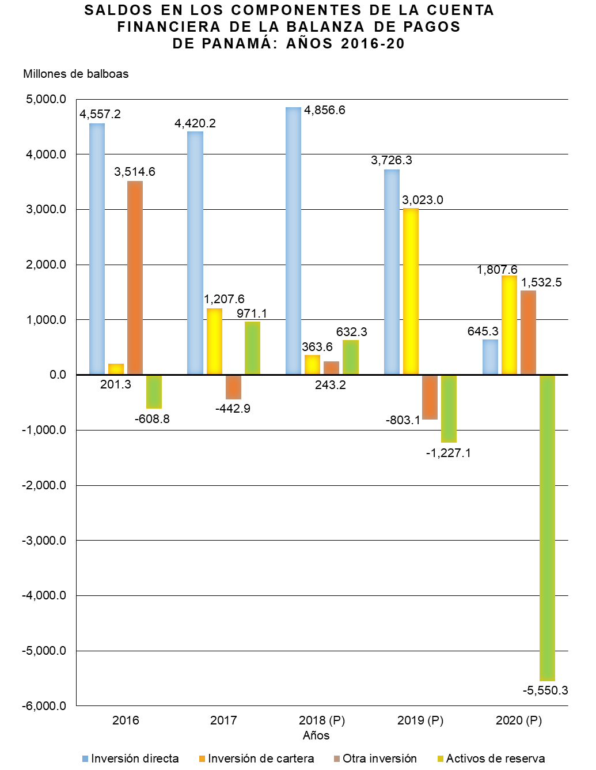

Gráfica Cuenta Financiera BN
SALDOS EN LOS COMPONENTES DE LA CUENTA FINANCIERA DE LA BALANZA DE PAGOS DE PANAMÁ: AÑOS 2016-20
 | Inversión directa | Inversión de cartera | Otra inversión | Activos de reserva
2016 | 4,557.2 | 201.3 | 3,514.6 | -608.8
2017 | 4,420.2 | 1,207.6 | -442.9 | 971.1
2018 (P) | 4,856.6 | 363.6 | 243.2 | 632.3
2019 (P) | 3,726.3 | 3,023.0 | -803.1 | -1,227.1
2020 (P) | 645.3 | 1,807.6 | 1,532.5 | -5,550.3

Gráfica Cuenta Financiera
SALDOS EN LOS COMPONENTES DE LA CUENTA FINANCIERA DE LA BALANZA DE PAGOS DE PANAMÁ: AÑOS 2016-20
 | Inversión directa | Inversión de cartera | Otra inversión | Activos de reserva
2016 | 4,557.2 | 201.3 | 3,514.6 | -608.8
2017 | 4,420.2 | 1,207.6 | -442.9 | 971.1
2018 (P) | 4,856.6 | 363.6 | 243.2 | 632.3
2019 (P) | 3,726.3 | 3,023.0 | -803.1 | -1,227.1
2020 (P) | 645.3 | 1,807.6 | 1,532.5 | -5,550.3

